상품제안서
어반진공머그컵 475ml | 상품코드: S37563

 |  |  |  |  |  |  | 02-713-8555 | www.synergygift.co.kr
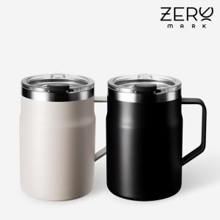

【상세/제작정보】

【인쇄/포장옵션】 | 실크, 레이저 / 포장지포장

【공급단가】 | 수량 | 50~ | 100~ | 500~ | 1,000~ | 3,000~
*VAT별도 | 오프화이트 | 9,620원 | 9,100원 | 8,650원 | 8,430원 | 8,280원
 | 블랙

【상품 URL】 | https://www.synergygift.co.kr:443/src/goods_detail.php?gdno=37563

